NESTED FUNCTION
Gagnasafn |  |  | Ef meðaltal á svæðinu A2 til A21 er hærra en 30 á að leggja saman tölurnar á svæðinu B2 til B21 annars á að standa 0
38.0 | 40.0
38.0 | 40.0
38.0 | 40.0
19.0 | 21.0
5.0 | 14.0 |  | Ef meðaltal á svæðinu B2 til B21 er hærra en 20 á að leggja saman tölurnar á svæðinu A2 til A21 annars á að standa Meðaltalið er lægra en 20
17.0 | 7.0
18.0 | 16.0
22.0 | 15.0
5.0 | 45.0
29.0 | 31.0
29.0 | 31.0 |  | Ef hæsta talan á svæðinu B2 til B21 er jöfn og 46 á að standa Hæsta talan er 46 annars á að standa Hæsta talan er ekki 46
29.0 | 31.0
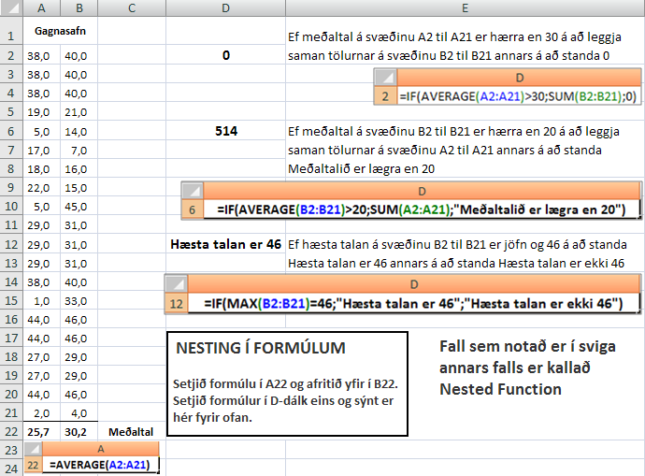
38.0 | 40.0
1.0 | 33.0
44.0 | 46.0
44.0 | 46.0
27.0 | 29.0
27.0 | 29.0
44.0 | 46.0
2.0 | 4.0
 |  | Meðaltal

COUNTIF
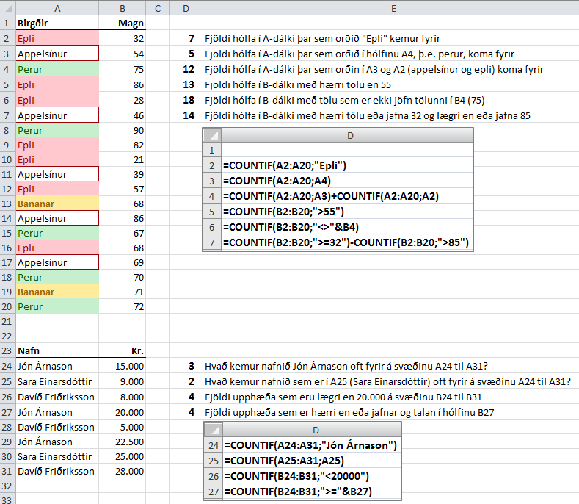
Birgðir | Magn
Epli | 32 | Fjöldi hólfa í A-dálki þar sem orðið "Epli" kemur fyrir
Appelsínur | 54 | Fjöldi hólfa í A-dálki þar sem orðið í hólfinu A4, þ.e. perur, koma fyrir
Perur | 75 | Fjöldi hólfa í A-dálki þar sem orðin í A3 og A2 (appelsínur og epli) koma fyrir
Epli | 86 | Fjöldi hólfa í B-dálki með hærri tölu en 55
Epli | 28 | Fjöldi hólfa í B-dálki með tölu sem er ekki jöfn tölunni í B4 (75)
Appelsínur | 46 | Fjöldi hólfa í B-dálki með hærri tölu eða jafna 32 og lægri en eða jafna 85
Setjið A2 til A20 í blokk og farið í Home – Conditional Formatting Highlight Cells Rules – Text That Contains … og setjið skilyrt útlit á hólfin eins og sýnt er.
Perur | 90
Epli | 82
Epli | 21
Appelsínur | 39
Epli | 57
Bananar | 68
Appelsínur | 86
Perur | 67
Epli | 68
Appelsínur | 69
Perur | 70
Bananar | 71
Perur | 72

Nafn | ISK
Jón Árnason | 15,000 | Hvað kemur nafnið Jón Árnason oft fyrir á svæðinu A24 til A31?
Sara Einarsdóttir | 9,000 | Hvað kemur nafnið sem er í A25 (Sara Einarsdóttir) oft fyrir á svæðinu A24 til A31?
Davíð Friðriksson | 8,000 | Fjöldi upphæða sem er lægri en 20.000 á svæðinu B24 til B31
Jón Árnason | 20,000 | Fjöldi upphæða sem er hærri en eða jöfn og 20.000 á svæðinu B24 til B31
Davíð Friðriksson | 5,000
Jón Árnason | 22,500
Sara Einarsdóttir | 25,000
Davíð Friðriksson | 28,000

SUMIF
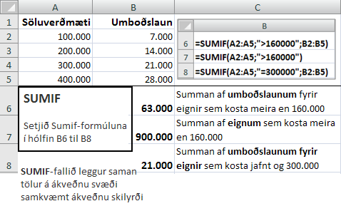
Söluverðmæti | Umboðslaun
100,000 | 7,000
200,000 | 14,000
300,000 | 21,000
400,000 | 28,000
 |  | Summan af umboðslaunum fyrir eignir sem kosta meira en 160.000
 |  | Summan af eignum sem kosta meira en 160.000
 |  | Summan af umboðslaunum fyrir eignir sem kosta jafnt og 300.000

AVERAGEIF
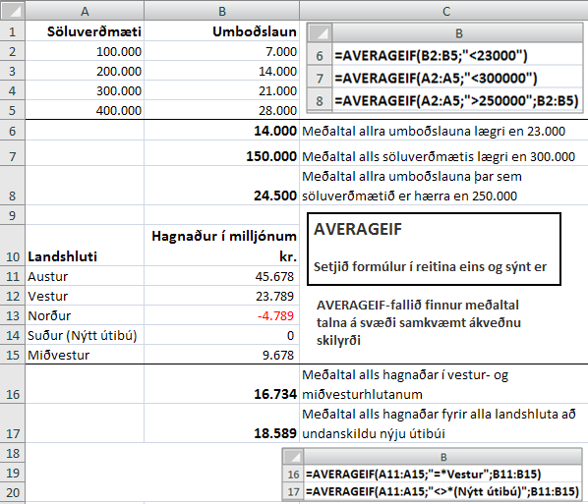
Söluverðmæti | Umboðslaun
100,000 | 7,000
200,000 | 14,000
300,000 | 21,000
400,000 | 28,000
 |  | Meðaltal allra umboðslauna lægri en 23.000
 |  | Meðaltal alls söluverðmætis lægri en 300.000
 |  | Meðaltal allra umboðslauna þar sem söluverðmætið er hærra en 250.000

Landshluti | Hagnaður í milljónum kr.
Austur | 45,678
Vestur | 23,789
Norður | -4,789
Suður (Nýtt útibú) | 0
Miðvestur | 9,678
 |  | Meðaltal alls hagnaðar í vestur- og miðvesturhlutanum
 |  | Meðaltal alls hagnaðar fyrir alla landshluta að undanskildu nýju útibúi

LAUSN-OUPPSETT
